Tarea 1
Jaime Eduardo Loyola Troncoso- Grupo1 | Comentario
1. ¿Por qué no se pueden aplicar las prácticas de diseño de pruebas inmediatamente después de recibir los requisitos?
Conforme el ciclo de vida de desarrollo y pruebas las fases se estructuran en: Idea e investigación, Requisitos de construcción y escritura, y a continuación Desarrollo y pruebas; por este motivo es que una vez levantados los requisitos previo a realizar el diseño de pruebas se debe realizar el análisis de requisitos, la descomposición de requisitos, definir los requisitos de visualización por medio de mapas mentales y diagramas de flujo, y establecer zonas grises y los requisitos no definidos.
2. ¿En qué situaciones pueden existir las clases de equivalencia y los valores límite por separado? Explica tu respuesta y da ejemplos.
Los valores límite son los valores en los extremos de un rango, por lo tanto existirá clases de equivalencia que estén fuera del rango en cuyo caso los valores límite quedarán por fuera de esa clase de quivalencia y se deberpan probar por separado.
3. ¿Qué es la equivalencia? ¿Qué es una clase de equivalencia?
Las clases de equialencia es un método de prueba que divide el campo de entrada en rangos de valores a probar, tanto permitidos, a partir de los cuales se diseñan los casos de prueba La equivalencia es una porción del dominio de una entrada o una salida para la cual se asume que el comportamiento de un componente o sistema, basado en la especificación, es el mismo.
4. ¿Es posible excluir comprobaciones en medio del rango en favor de las comprobaciones en los límites dentro del rango? Explica tu respuesta.
No es posible, debido a que los valores intermedios pueden tener comportamientos específicos o requerimientos funcionales que deben ser probados individualmente. Además, existen situaciones en las que los errores pueden ocurrir en puntos intermedios y no necesariamente en los límites. Es importante considerar los riesgos potenciales y el impacto de los valores intermedios, así como de los límites, al decidir sobre las comprobaciones que se deben realizar durante las pruebas de valores límite y clases de equivalencia.
5. Imagina que debes probar un formulario donde cada campo tiene un validador. El resultado del trabajo del formulario depende de la combinación de datos en los campos. ¿Qué prácticas de diseño de pruebas se deben utilizar y por qué? Explica tu respuesta.
Cuando se tiene diferentes combinaciones de entrada, la mejor manera de diseñar los casos de prueba es por medio de una tabla de desición, ya que se pueden organizar en forma de tabla y permitirá cubrir todos los escenarios de prueba.
6. Explica las formas en las que puedes optimizar la cantidad de pruebas al trabajar con tablas de decisiones. Explica tu respuesta.
Cuando hay demasiados parámetros y valores se puede trabajar utilizando la técnica por pares (Pairwise Testing) que permite probar todas las combinaciones de pares únicos de todos los parámetros.
7. Describe las diferencias entre una lista de comprobación y los casos de prueba; proporciona ejemplos de dónde se utilizan ambos.
Una lista de comprobación es una lista de elementos a probar donde cada punto es un elemento a probar y contiene unicamente el elemento el identificador y el estado, mientras que un caso de prueba parte de lista de comprobación y contiene precondiciones, los pasos que deben ejecutarse, la salida esperad, la salida real, ey el estado.
8. ¿Cuál es la forma correcta de hacer un informe de errores? ¿Qué elementos de un informe de errores son necesarios? ¿Por qué?
Un informe de errores es un informe específico que describe información sobre lo que está mal y necesita corregirse. debe contener los siguientes campos obligatorios: Nombre del campo Identificación (ID) Título Pasos a seguir Resultados Entorno Prioridad También se pueden incluir estos campos adicionales: Condición previa Condición posterior Materiales Adicionales
9. ¿Cuáles son las reglas para escribir un título de informe de errores? ¿Qué pasa si se te ocurre un mal título?
El título de un informe de errores ahorra tiempo los integrantes del equipo si su título describe la esencia del problema, ya que logrará quese entienda el punto de inmediato del problema sin entrar en los detalles del informe. Para redactar un título, se debe responder a las preguntas: "¿Qué? ¿Dónde? ¿Cuándo?" .
10. ¿En qué consiste la arquitectura de aplicaciones cliente-servidor? Describe brevemente la funcionalidad de cada elemento.
Es un modelo de diseño en el cual las tareas se dividen entre dos tipos de lados: los clientes y los servidores. En ese contexto los clientes realizan peticiones o solicitudes de servicios y los servidores responden a esas solicitudes proporcionando los datos, recursos o funciones solicitados. Del lado del cliente se escencialmente se realizan validaciones de forma que no necesitan de una lógica muy compleja ni interacción con datos almacenados, mientrs que en el servidor se realizan calculos complejos generalmente intereactuando con otros servicios y BDD.
11. Describe los pasos para procesar la solicitud después de introducir esta URL en la barra de direcciones del navegador: https://google.com.
Un usuario realiza la petición en un navegador que para este caso será el cliente, el navegador interpreta la URL proporcionada por el usuario y extrae información como el nombre del servidor y la ruta del recurso solicitado y por medio de internet e conectará con el servidor por medio de un protocolo de nageación HTTp o HTTPS, el servidor recibe la solicitud del navegador la procesa y genera una respuesta en el protocolo iniciado que contiene la información solicitada que es enviada al navegador a través de la conexión establecida anteriormente, el navegador procesa la respuesta la interpreta y la presenta al usuario final, luego de lo cual se cierra la conexión.
12. ¿Qué es un caché? ¿Por que se necesita? ¿Qué regla se debe seguir cuando se trabaja con un caché en las pruebas?
Una caché es una memoria de almacenamiento temporal utilizado para mantener datos a los que se acceden con frecuencia. Su necesidad radica en que al tener los datos en está memoria se acelerará el acceso a ellos, haciendo que el procesamiento sea más rápido en comparación que si fuera con la fuente originalm permitiendo mejorar el rendimiento y la eficiencia en los sistemas. Cuando se realizan pruebas en sistemas que trabajan directamente con la cache es necesario refrescar la misma para asegurarse de que las versiones antiguas o incorrectas no se sigan utilizando, ni que se esté accediendo a datos que se encuentren almacenados en la memoria, lo cual evitará que se tenga resultados que no sean apegados al funcionamiento real del sistema.
13. Responde las preguntas sobre los protocolos HTTP y HTTPS: - ¿Cuál es la diferencia entre HTTP y HTTPS? ¿Cuándo no deberías usar HTTP? - ¿Qué componentes conforman una solicitud HTTP y de qué es responsable cada uno? - ¿Qué métodos HTTP conoces? ¿De qué se encargan? Da ejemplos sobre la aplicación de diferentes métodos. - ¿Qué es un código de respuesta HTTP? ¿Qué códigos existen?
La principal diferencia entre HTTP (Hypertext Transfer Protocol) y HTTPS (Hypertext Transfer Protocol Secure) es la seguridad en la comunicación entre el cliente y el servidor, el protocolo HTTPS trabaja con texto cifrado mientras que el protocolo HTTP no . Se debe usar el protocolo Https cuando la información que va a ser transimitada es información sensible como información financiera, información confindencial, información de seguridad. Los componentes de una solicitud HTTP son: Línea de inicio: Contiene el método, la ruta de acceso y la versión del protocolo Encabezados: Los cuales representan información adicional el front envía al back-end, lo cuales son encabezados generales, encabezados de solicitud, encabezados de entidad. Cuerpo del Mensaje: Es la información que transmite el front-end, el cual depende del tipo de contenido especificado en Content-type Los metodos Http más comunes son: GET: se utiliza para solicitar y obtener recursos específicos del servidor. Es uno de los métodos más utilizados y generalmente se utiliza para obtener información. Ejm: Obtener una imagen: GET /images/img.jpg POST: se utiliza para enviar datos al servidor, como formularios o datos de carga útil. Ejm: Enviar datos en formato JSON: POST /api/data PUT: Se utiliza para enviar datos al servidor y reemplazar o actualizar un recurso existente. Ejm: cargar un archivo al servidor: PUT /files/file.txt HTTP/1.1 DELETE: El método DELETE se utiliza para eliminar un recurso específico en el servidor. Ejm:Eliminar un archivo: DELETE /files/file.txt HTTP/1.1 Un código de respuesta HTTP es un número de tres dígitos que se envía desde el servidor web al cliente como parte de la respuesta a una solicitud HTTP. Existen 5 clasificaciones de codigos de la siguiente manera: Códigos de respuesta informativos (1xx): Códigos de respuesta exitosos (2xx): Códigos de respuesta de redirección (3xx): Códigos de respuesta de error del cliente (4xx): Códigos de respuesta de error del servidor (
14. Describe de qué componentes puede consistir una URL. ¿De qué es responsable cada uno?
Una URL (Uniform Resource Locator) es la dirección de un recurso web. Una URL muestra la ubicación de una aplicación web, una página web o un fragmento suyo, e indica cómo solicitarlos, contiene los siguientes elementos: Esquema: El esquema o protocolo indica el tipo de protocolo utilizado para acceder al recurso. Algunos ejemplos comunes son "http://" para HTTP y "https://" para HTTPS. Dominio: El dominio identifica la dirección del servidor donde se encuentra el recurso. Puede ser un nombre de dominio legible por humanos, como "example.com", o una dirección IP numérica, como "192.0.2.1". Puerto: El puerto es un número opcional que especifica el puerto de red utilizado para establecer la comunicación con el servidor. Si no se especifica, se utiliza el puerto predeterminado para el protocolo dado (por ejemplo, el puerto 80 para HTTP y el puerto 443 para HTTPS). Ruta: La ruta identifica la ubicación específica del recurso en el servidor. Puede incluir uno o varios segmentos separados por barras diagonales ("/"). Por ejemplo, "/productos/ropa/camisetas". Parámetros de consulta ): Los parámetros de consulta permiten enviar datos adicionales al servidor a través de la URL. Se especifican después del signo de interrogación ("?") y consisten en pares de clave-valor separados por el símbolo de ampersand ("&"). Por ejemplo, "?id=123&color=red". Fragmento: El fragmento identifica una parte específica del recurso enlazado. Se especifica después del símbolo de almohadilla ("#") y generalmente se usa en páginas web para navegar a una sección específica dentro de una página. Por ejemplo, "#section3".
15. ¿Qué tipos de aplicaciones móviles existen? ¿Cuál es la peculiaridad de cada uno?
Los tipos de aplicaciones móviles son las siguientes: Aplicaciones web Las aplicaciones web utilizan una arquitectura cliente-servidor y se ejecutan en el navegador. Algunas aplicaciones web se ejecutan solo en computadoras, mientras que otras se adaptan para dispositivos móviles. Aplicaciones nativas Las aplicaciones nativas se deben instalar y para eso requieren un archivo de instalación. Puedes obtener el archivo de una tienda de aplicaciones (como Google Play o App Store) o descargarlo desde el sitio web del desarrollador. Aplicaciones híbridas Las aplicaciones híbridas combinan las propiedades de las dos anteriores. En el corazón de una "híbrida" se encuentra una aplicación nativa que se escribe por separado para cada plataforma. Algunos elementos de la aplicación pueden ser similares a los de la nativa, como los menús y los botones, y el contenido clave es el mismo que en la aplicación web. El contenido web está lleno de HTML, CSS y JavaScript, que pueden ser uniformes en todas las plataformas.
16. ¿En qué se diferencia un emulador de un dispositivo real? Describe brevemente las ventajas y desventajas de ambos al momento de realizar pruebas.
Un emulador es una aplicación que simula el comportamiento de un dispositivo real, mientras que un dispositivo real es un hardware físico Ventajas del emulador: Accesibilidad: Los emuladores permiten probar aplicaciones en diferentes dispositivos y sistemas operativos. Costo: Los emuladores son generalmente gratuitos, lo que los hace más económicos en comparación con la compra de varios dispositivos reales. Flexibilidad: Los emuladores ofrecen opciones de configuración y personalización, lo que facilita la reproducción de diferentes escenarios. Depuración: Los emuladores suelen proporcionar herramientas de depuración integradas. Desventajas Comportamiento real: Los emuladores pueden no replicar completamente el comportamiento real del dispositivo, especialmente en cuanto a rendimiento, consumo de recursos y aspectos específicos del hardware. Variaciones: Existen diferencias entre emuladores y dispositivos reales en términos de resolución de pantalla, tamaño físico. Limitaciones de hardware: Algunas pruebas que requieren interacción física o acceso a sensores específicos del dispositivo pueden no ser posibles o estar limitadas en un emulador. Ventajas del dispositivo real: Comportamiento auténtico: Los dispositivos reales ofrecen una experiencia de prueba enfocadad en la realidad, lo que permite evaluar de manera precisa el rendimiento y la usabilidad. Pruebas de hardware: Algunas pruebas específicas del hardware, como pruebas de sensores o rendimiento en condiciones reales, solo se pueden realizar en dispositivos físicos. Variaciones reales: Los dispositivos reales permiten identificar y abordar problemas relacionados con versiones de sistema operativo, personalizaciones de fabricantes y otras variaciones específicas del dispositivo. Desventajas del dispositivo real: Costo: Adquirir múltiples dispositivos reales para pruebas puede resultar costoso. Disponibilidad limitada: Puede ser difícil acceder a todos los dispositivos necesarios para realizar pruebas
17. Comprueba si hay errores en JSON. De ser así, adjunta la versión correcta del archivo.
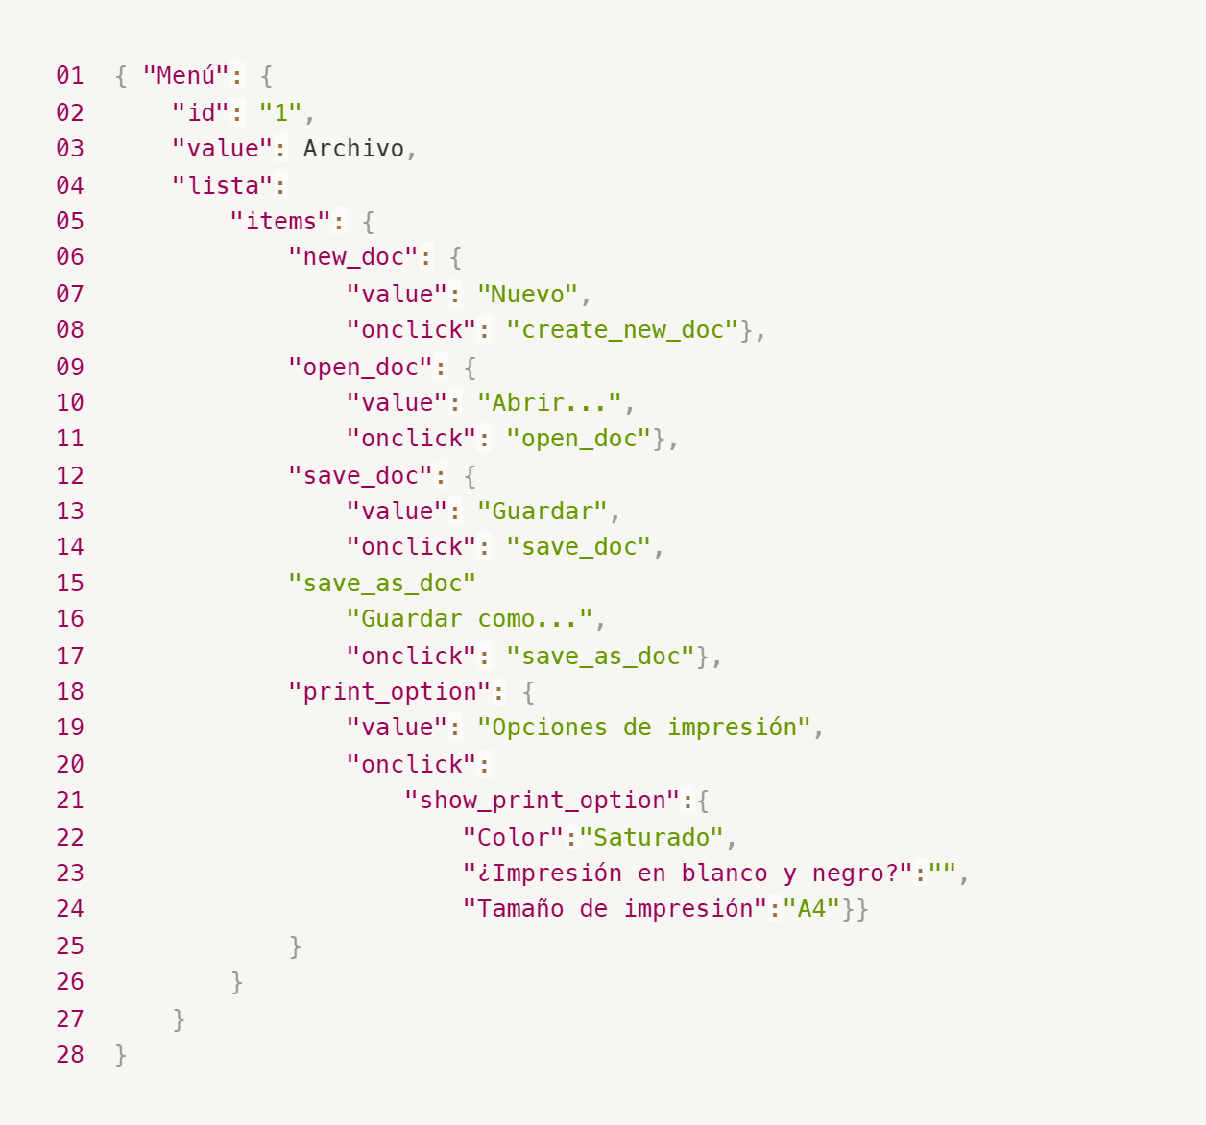
Enlace a la ilustración:
https://practicum-content.s3.us-west-1.amazonaws.com/new-markets/qa-final-project/ESP/7.1.1_esp.png
Faltan las comilas "" en Archivo y falta los corchets en el arreglo de save doc, adicional de una coma en la misma opción. { "Menu": { "id": "1", "value": "Archivo", "lista": { "items": { "new_doc": { "value": "Nuevo", "onclick": "create_new_doc" }, "open_doc": { "value": "Abrir...", "onclick": "open_doc" }, "save_doc": { "value": "Guardar...", "onclick": ["Save_doc", "Guardar como..."], "Save_as_doc": { "value": "Guardar como...", "onclick": "Save_as_doc" } }, "print_option": { "value": "Opciones de impresión", "onclick": { "show_print_option": { "Color": "Saturado", "Impresión en blanco y negro": "", "Tamaño de impresión": "A4" } } } } } } }
18. ¿Qué es una base de datos relacional? ¿En qué se diferencia de una no relacional?
Una base de datos relacional es un tipo de base de datos que organiza la información en tablas relacionadas entre sí mediante claves primarias y claves externas, mientras que una base de datos no relacional es un tipo de base de datos que utiliza estructuras de datos diferentes para almacenar y organizar la información si que sus tablas tengan relación entre ellas.
19. Escribe qué tipos de JOIN existen. ¿Cuál es la característica de cada uno?
Existen 4 tipos de Join: Inner Join: Devuelve solo los registros que tienen coincidencias en ambas tablas en función de la condición de unión. Los registros que no tienen coincidencias se omiten en el resultado final. Left Join : Devuelve todos los registros de la tabla izquierda (primera tabla mencionada en la cláusula JOIN) y los registros coincidentes de la tabla derecha. Si no hay coincidencias en la tabla derecha, se devolverán valores nulos para las columnas correspondientes. Right Join: Es similar al Left Join, pero invierte el orden de las tablas. Devuelve todos los registros de la tabla derecha y los registros coincidentes de la tabla izquierda. Si no hay coincidencias en la tabla izquierda, se devolverán valores nulos para las columnas correspondientes. Full Join : Devuelve todos los registros de ambas tablas, combinando registros coincidentes y no coincidentes. Si no hay coincidencias, se devolverán valores nulos en las columnas correspondientes.
Datos de origen para las siguientes tareas Estás probando un servicio que entrega comida en 30 minutos. Por ahora es una pequeña empresa, así que solo estás trabajando con cuatro tablas: Pedidos: todos los pedidos entregados ORDERS_ID: ID de pedidos, int USER_ID: ID de usuarios y usuarias, int EMPLOYEE_ID: ID de empleados y empleadas, int DELIVERY_TIME: tiempo de entrega en minutos, int ITEMS: lista de artículos, char Users: usuarios y usuarias USER_ID: ID de usuarios y usuarias, int FULL_NAME: nombre completo del usuario o usuaria, char PHONE: número de teléfono del usuario o usuaria, char ADDRESS: dirección del usuario o usuaria, char Employees: empleados y empleadas EMPLOYEE_ID: ID de empleado o empleada, int FIRST_NAME: nombre del empleado o empleada, char LAST_NAME: apellido del empleado o empleada, char PHONE: número de teléfono del empleado o empleada, char JOB_ID: ID de especialización, int Jobs: tipos de trabajo en el servicio JOB_ID: ID de especialización, int JOB_TYPE: tipo de especialización, char HOURS: número de horas de trabajo por semana, int SALARY: el salario de un empleado o empleada con la especialización dada en ---, int

Enlace a la ilustración:
https://practicum-content.s3.us-west-1.amazonaws.com/new-markets/qa-final-project/US/7.1.1.2.png?etag=ada7cdcd281a6997ea8d44e2b4a69204

20. El servicio de soporte ha recibido muchas quejas de que los pedidos que llevan arroz tardan una hora en ser entregados, aunque el servicio promete entregar en 30 minutos. Comprueba si los repartidores o repartidoras realmente se están retrasando. Selecciona todos los pedidos que tengan al menos un artículo, "arroz", y un tiempo de entrega superior a 30 minutos. La tabla resultante debe tener las ID de pedido y de repartidor o repartidora. Adjunta la solicitud SQL en la respuesta.
Select ORDERS_ID, USER_ID from Orders where items ="Arroz" and cast(Delivery_time,number) > 30;
21. La gerencia sugirió agregar una nueva característica al producto: el monitoreo que muestra los clientes más activos a lo largo del tiempo de operación de la empresa. Asegúrate de que la lista de usuarios y usuarias se muestre correctamente. En esta etapa de desarrollo, basta con comprobar solamente las ID de los y las clientes. Elige los cinco clientes o clientas más activos por número de pedidos. Muestra en la tabla resultante la ID de cada usuario o usuaria y el número de pedidos. Ordena los datos en orden descendente por el número de pedidos y selecciona los cinco clientes o clientas más activos. Adjunta la solicitud SQL en la respuesta.
SELECT P.USER_ID, COUNT(P.ORDERS_ID) AS total_orders FROM Pedidos P JOIN Users U ON P.USER_ID = U.USER_ID GROUP BY P.USER_ID ORDER BY total_orders DESC LIMIT 5;
22. Llegó un informe de errores del departamento de contabilidad: los salarios de los empleados y empleadas se calcularon de forma incorrecta. Resultó que casi todos los errores en los cálculos se encontraban en las hojas de cálculo de la gerencia. Muestra una lista de las ID de todos los empleados y empleadas que tienen "gerencia" como especialización, con un salario de más de $70,000. Adjunta la solicitud SQL en la respuesta.
SELECT E.EMPLOYEE_ID, J.SALARY FROM Employees E JOIN Jobs J ON E.JOB_ID = J.JOB_ID WHERE J.JOB_TYPE = 'gerencia' AND J.SALARY > 70000;
23. Examina las siguientes tres situaciones y responde la pregunta: ¿vale la pena escribir pruebas automatizadas en este caso? Explica tu respuesta. 1) El proyecto existe desde hace mucho tiempo y se han escrito muchas pruebas manuales para el mismo. 2) El proyecto es temporal: solo durará algunos meses. 3) El proyecto es inestable: las características se cambian con frecuencia.
En todo proyecto de automatización es recomendable considerar el costo-beneficio de las pruebas automatizadas en función del contexto específico del proyecto. Si el proyecto es de larga duración, estable y con características relativamente estables, la automatización de pruebas puede ser una inversión valiosa para mejorar la eficiencia y la calidad a largo plazo, bajo las condiciones particulares de este proyecto se define las siguientes consideraciones: El proyecto ya cuenta con muchas pruebas manuales, por lo que puede resultar difícil justificar el esfuerzo adicional de escribir pruebas automatizadas desde cero. En este caso, podría ser más eficiente y rentable mantener y mejorar las pruebas manuales existentes en lugar de invertir tiempo y recursos en la automatización. Al tener el proyecto una duración limitada de pocos meses, el tiempo y los recursos necesarios para desarrollar y mantener pruebas automatizadas no se justifican. La automatización de pruebas requiere una inversión inicial significativa y también implica esfuerzos continuos para mantener y actualizar las pruebas a medida que el proyecto evoluciona. Al ser un l proyecto inestable y de características cambiantes, las pruebas automatizadas pueden volverse rápidamente obsoletas y requerir una gran cantidad de tiempo y esfuerzo para mantenerlas actualizadas. En este caso, puede ser más eficaz enfocarse en pruebas manuales que se puedan adaptar y ajustar rápidamente a medida que el proyecto evoluciona.

Tarea 2 artefatos
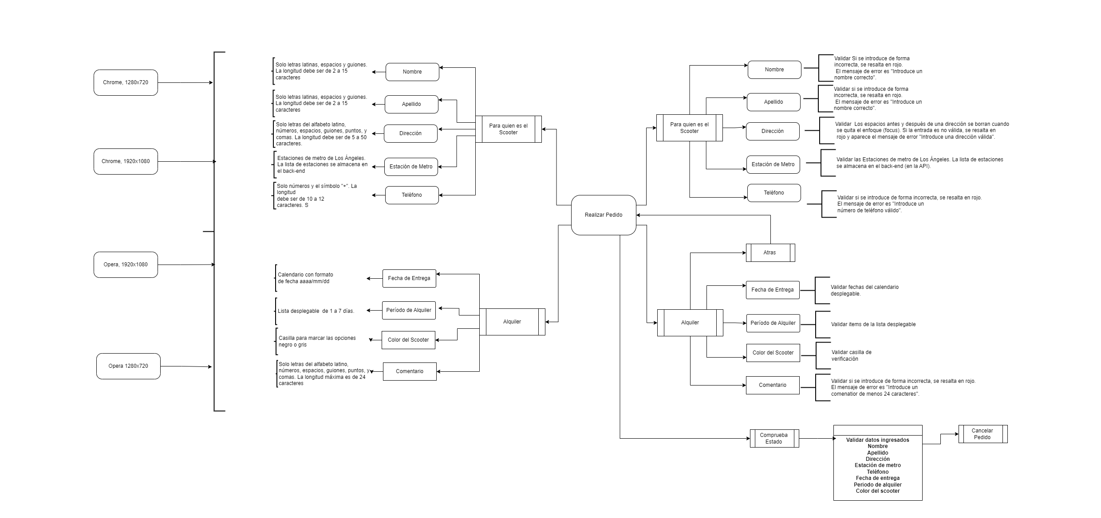
Capturas de pantalla

mapa mental | https://drive.google.com/file/d/1mRT4X2UMWlGPILG9kfe31NilKcpJoJOa/view?usp=sharing

Tarea 3 casos de prueba
Elimina el contenido y utilízalo como plantilla

ID del caso de prueba | Nombre del caso de prueba | Precondiciones | Número de pasos | Descripción de los pasos | Resultado esperado | Versión | Captura de pantalla (si es necesario) | Resultado | Enlace al informe de errores
CP_01 | Aceptación del pedido | 1. El usuario o usuaria ha realizado un pedido. 2. Abre la aplicación móvil. 3. Inicia sesión como un repartidor o repartidora que no tiene pedidos. | 1 | Toca el botón "Aceptar" en la tarjeta de pedido. | 1. La tarjeta de pedido se mueve hacia la derecha con una animación. 2. Aparece un punto azul en la pestaña "Mis pedidos". 3. El botón en la tarjeta de pedido cambia a "Completar". | Emulador de Android Studio, SO: Android 9.0 |  | Aprobado
 |  |  | 2 | Toca "Sí" cuando aparezca la notificación "¿Deseas aceptar el pedido?".
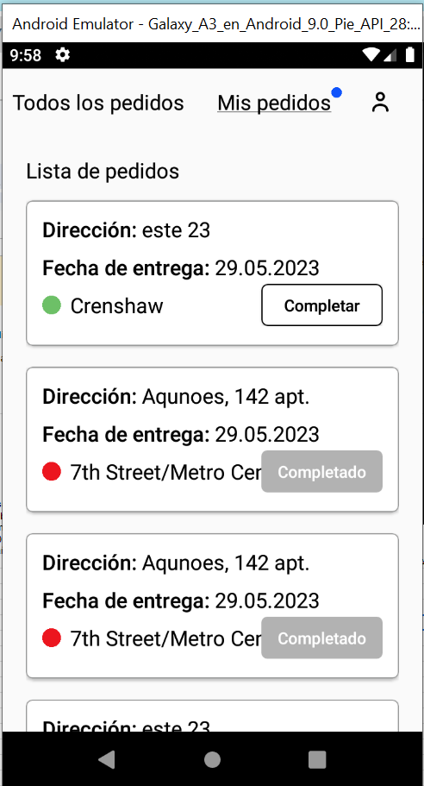
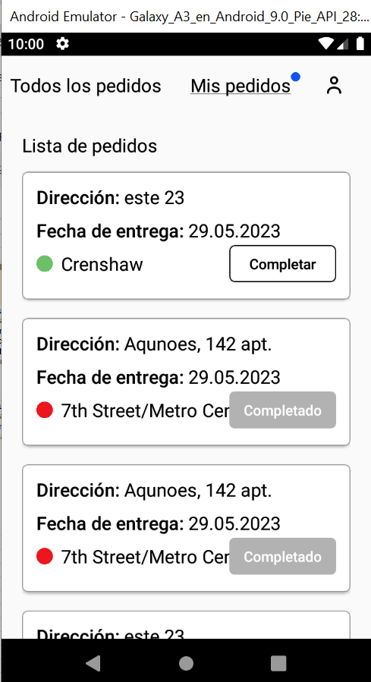
CP_02 | Visualización de Notificación Push | 1. El usuario o usuaria ha realizado un pedido. 2. El repartidor ha aceptado el pedido | 1 | El repartidor ingresa a la app | Durante la transición de las 9:59 pm a las 10 pm se muestra la notificación en pantalla | Emulador de Android Studio, SO: Android 9.0 |  | No Aprobado | https://edudrogin.atlassian.net/browse/PF-7
 |  |  | 2 | Para efecto del tiempo se adelanta la hora del emulador a las 9h55 PM
 |  |  | 3 | Seleccionar pestaña "mis pedidos"
 |  |  | 4 | Verificar que llegue la Notificación hasta las 10 PM
CP_03 | Mensaje de Notificación Push | 1. El usuario o usuaria ha realizado un pedido. 2. El repartidor ha aceptado el pedido | 1 | El repartidor ingresa a la app | La nofiticación contiene el siguiente mensaje: "2 horas hasta el final del pedido. Se debe completar el pedido de <dirección>. Si no llegas a tiempo, contacta a soporte:0101 | Emulador de Android Studio, SO: Android 9.0 |  | No Aprobado | https://edudrogin.atlassian.net/browse/PF-7
 |  |  | 2 | Para efecto del tiempo se adelanta la hora del emulador a las 9h55 PM
 |  |  | 3 | Seleccionar pestaña "mis pedidos"
 |  |  | 4 | Verificar el mensaje de la Notificación
CP_04 | Tocar la notificación lleva a la pestaña "Mis pedidos" | 1. El usuario o usuaria ha realizado un pedido. 2. El repartidor ha aceptado el pedido | 1 | El repartidor ingresa a la app | Se presenta la pestaña "Mis pedidos" en la App | Emulador de Android Studio, SO: Android 9.0 |  | No Aprobado | https://edudrogin.atlassian.net/browse/PF-7
 |  |  | 2 | Para efecto del tiempo se adelanta la hora del emulador a las 9h55 PM
 |  |  | 3 | Seleccionar pestaña "mis pedidos"
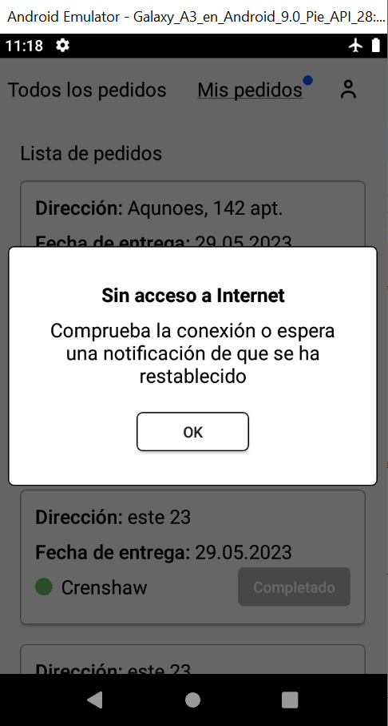
 |  |  | 4 | Al tocar la notificación lleva a la pestaña "Mis pedidos" en la App
CP_05 | Si no hay conexión a Internet, se muestra la ventana emergente "Sin acceso a Internet”. | 1. Se ha creado el usuario mensajero | 1 | Abrir la app | Se presenta la ventan emergente con el mensaje : "Sin acceso a Interner" | Emulador de Android Studio, SO: Android 9.0 |  | Aprobado
 |  |  | 2 | logearse en la app
 |  |  | 3 | Colocar el Emulador en modo Avión
 |  |  | 4 | Tocar un boton activo de la app
CP_06 | Cuando un usuario o usuaria toca el botón "Aceptar", la notificación emergente se cierra. Si todavía no hay conexión a Internet, el proceso se repite: al tocar cualquier zona activa y lleva a la notificación emergente "Sin acceso a Internet" | 1. Se ha creado el usuario mensajero | 1 | Abrir la app | Al dar clic en aceptar desaparece la ventana | Emulador de Android Studio, SO: Android 9.0 |  | Aprobado
 |  |  | 2 | logearse en la app
 |  |  | 3 | Colocar el Emulador en modo Avión
 |  |  | 4 | Tocar un boton activo de la app
CP_07 | Formulario de Autorización Registrar la URL del Servidor Prueba Positiva | 1. Se ha creado el usuario mensajero | 1 | Abrir la app | Se registra la URL del servidor | Emulador de Android Studio, SO: Android 9.0 |  | Aprobado
 |  |  | 2 | Dar Clic sobre el boton "?"
 |  |  | 3 | Registrar la URL de acuerdo a la documentación de la API
 |  |  | 4 | Dar clic sobre OK
CP_08 | Formulario de Autorización Inicio de Sesión Prueba Positiva | 1. Se haya creado el usuario mensajero | 1 | Abrir la app | Se ingresa al sistema, se muestra la ventna con la "lista de pedidos" y "Mis pedidos" | Emulador de Android Studio, SO: Android 9.0 |  | Aprobado
 |  |  | 2 | Ingresar el nombre de "usuario" registrado
 |  |  | 3 | Ingresar la constraseña Registrada
 |  |  | 4 | Dar clic sobre "Inicio de Sesión"
CP_09 | Formulario de Autorización Inicio de Sesión Prueba Negativa | 1. Se haya creado el usuario mensajero | 1 | Abrir la app | Se presenta un mensaje que indica que el usuario o la contraseña son "Incorrectos" | Emulador de Android Studio, SO: Android 9.0 |  | No Aprobado | https://edudrogin.atlassian.net/browse/PF-38
 |  |  | 2 | Ingresar un nombre de "usuario" no registrado
 |  |  | 3 | Ingresar la constraseña no registrada
 |  |  | 4 | Dar clic sobre "Inicio de Sesión"
CP_10 | Olvidar la contraseña | 1. Se haya creado el usuario mensajero | 1 | Abrir la app | Se presenta una pantalla Emergente con el Mensaje "Contacta a la gerencia: 0101" y el botón "OK" para continar | Emulador de Android Studio, SO: Android 9.0 |  | Aprobado
 |  |  | 2 | Dar clic sobre la opción de "Olvide la Contraseña"
 |  |  | 3
 |  |  | 4
CP_11 | Lista de pedidos | 1. Se haya creado el usuario mensajero 2. Haberse creado el pedido | 1 | Abrir la app | Se presenta la lista de los pedidos realizados | Emulador de Android Studio, SO: Android 9.0 |  | Aprobado
 |  |  | 2 | Ingresar un nombre de "usuario" no registrado
 |  |  | 3 | Ingresar la constraseña no registrada
 |  |  | 4 | Visualizar la lista de pedidos
CP_12 | Aceptar Pedidos | 1. Se haya creado el usuario mensajero 2. Haberse creado el pedido | 1 | Abrir la app | 1. El pedido se quita de la lista general de pedidos 2. El pedido se presenta en la lista de mis pedidos | Emulador de Android Studio, SO: Android 9.0 |  | No Aprobado | https://edudrogin.atlassian.net/browse/PF-39
 |  |  | 2 | Ingresar con usuario y contraseña
 |  |  | 3 | Visualizar la lista de pedidos
 |  |  | 4 | Aceptar el pedido
CP_13 | Pedidos Cancelados | 1. Se haya creado el usuario mensajero 2. Haberse creado el pedido 3. Haber aceptado el pedido | 1 | Abrir lista de "Mispedidos" | 1,Luego de que el pedido es cancelado por el usuario, al volver a ingresar al sistema el pedido desarparece de la lista de peidos del repartidor | Emulador de Android Studio, SO: Android 9.0 |  | No Aprobado | https://edudrogin.atlassian.net/browse/PF-40
 |  |  | 2 | Seleccionar Pedido
 |  |  | 3 | Dar clic sobre completar pedido
 |  |  | 4 | Dar clic para "Completar Pedido"
CP_14 | Completar Pedidos | 1. Se haya creado el usuario mensajero 2. Haberse creado el pedido 3. Haber aceptado el pedido | 1 | Abrir lista de "Mispedidos" | 1, Se cambia el estado del pedido a "Completado", el cuadro se coloca en color gris y se deshabilita | Emulador de Android Studio, SO: Android 9.0 |  | Aprobado
 |  |  | 2 | Seleccionar Pedido
 |  |  | 3 | Dar clic sobre completar pedido
 |  |  | 4 | Dar clic para "Completar Pedido"
CP_15 | Orden de los Pedidos | 1. Se haya creado el usuario mensajero 2. Haberse creado el pedido 3. Haber aceptado el pedido | 1 | Abrir lista de "Mispedidos" | 1. En las pestañas "Todos los pedidos" y "Mis pedidos": las tarjetas se ordenan por la fecha de entrega especificada por el usuario o usuaria. Los pedidos atrasados están en la parte superior. | Emulador de Android Studio, SO: Android 9.0 |  | Aprobado
 |  |  | 2 | Seleccionar Pedido
 |  |  | 3 | Dar clic sobre completar pedido
 |  |  | 4 | Dar clic para "Completar Pedido"
CP_16 | La lista de pedidos está ordenada por prioridad | 1. Se haya creado el usuario mensajero 2. Haberse creado el pedido 3. Haber aceptado el pedido | 1 | Abrir lista de "Mispedidos" | 1. La lista de pedidos está ordenada por prioridad de entrega: los atrasados están en la parte superior. | Emulador de Android Studio, SO: Android 9.0 |  | Aprobado
 |  |  | 2 | Seleccionar Pedido
 |  |  | 3 | Dar clic sobre completar pedido
 |  |  | 4 | Dar clic para "Completar Pedido"
CP_17 | Dentro de la pestaña "Todos los pedidos", hay un filtro para seleccionar una estación de metro. | 1. Se haya creado el usuario mensajero 2. Haberse creado el pedido 3. Haber aceptado el pedido | 1 | Abrir lista de "Mispedidos" | 1. Al tocar el filtro, se abre una lista que se forma a partir de las estaciones donde existen pedidos. Si hay dos o más pedidos con la misma estación de metro, el nombre de la estación sólo aparece una vez en el filtro: las mismas estaciones no se duplican | Emulador de Android Studio, SO: Android 9.0 |  | Aprobado
 |  |  | 2 | Seleccionar Pedido
 |  |  | 3 | Dar clic sobre completar pedido
 |  |  | 4 | Dar clic para "Completar Pedido"
CP_18 | Dentro de la pestaña "Todos los pedidos", hay un filtro para seleccionar una estación de metro. | 1. Se haya creado el usuario mensajero 2. Haberse creado el pedido 3. Haber aceptado el pedido | 1 | Abrir lista de "Mispedidos" | 1. Al tocar el filtro, se abre una lista que se forma a partir de las estaciones donde existen pedidos. Si hay dos o más pedidos con la misma estación de metro, el nombre de la estación sólo aparece una vez en el filtro: las mismas estaciones no se duplican | Emulador de Android Studio, SO: Android 9.0 |  | Aprobado
 |  |  | 2 | Seleccionar Pedido
 |  |  | 3 | Dar clic sobre el filtro y seleccionar la estación
 |  |  | 4
CP_19 | La tarjeta de filtro aumenta de tamaño a medida que se agregan estaciones de metro. | 1. Se haya creado el usuario mensajero 2. Haberse creado el pedido 3. Haber aceptado el pedido | 1 | Abrir lista de "Mispedidos" | 1. La tarjeta tiene capacidad para un máximo de 8 estaciones y, a partir de la novena, aparece una barra de desplazamiento | Emulador de Android Studio, SO: Android 9.0 |  | Aprobado
 |  |  | 2 | Seleccionar Pedido
 |  |  | 3 | Dar clic sobre el filtro y seleccionar la estación
 |  |  | 4
CP_20 | La tarjeta de pedido presenta la versión extendida | 1. Se haya creado el usuario mensajero 2. Haberse creado el pedido 3. Haber aceptado el pedido | 1 | Abrir lista de "Mispedidos" | 1. Al dar clic sobre la tarjeta de pedido se expande y muestra información adicional al usuario | Emulador de Android Studio, SO: Android 9.0 |  | Aprobado
 |  |  | 2 | Seleccionar Pedido
 |  |  | 3 | Dar clic sobre completar pedido
 |  |  | 4
CP_21 | Cuando se acepta el pedido, la tarjeta sale de la lista "Todos los pedidos", con una animación de movimiento hacia arriba | 1. Se haya creado el usuario mensajero 2. Haberse creado el pedido 3. Haber aceptado el pedido | 1 | Abrir lista de "Mispedidos" | 1.Cuando se acepta el pedido, la tarjeta sale de la lista "Todos los pedidos", con una animación de movimiento hacia arriba. | Emulador de Android Studio, SO: Android 9.0 |  | Aprobado
 |  |  | 2 | Seleccionar Pedido
 |  |  | 3 | Dar clic sobre completar pedido
 |  |  | 4 | Dar clic para Aceptar el pedido
CP_22 | El punto azul: aparece si hay tarjetas que no han sido visualizadas en la pestaña "Mis pedidos" | 1. Se haya creado el usuario mensajero 2. Haberse creado el pedido 3. Haber aceptado el pedido | 1 | Abrir la app | 1.Lógica del punto azul: aparece si hay tarjetas que no han sido visualizadas en la pestaña "Mis pedidos". No hay una transición automática a la pestaña "Mis pedidos". | Emulador de Android Studio, SO: Android 9.0 |  | Aprobado
 |  |  | 2 | Ver lista de pedidos con punto azul
 |  |  | 3 | aceptar pedido
 |  |  | 4 | Verificar que punto azul desaparece
CP_23 | Pedidos completados se ordenan al final de la lista | 1. Se haya creado el usuario mensajero 2. Haberse creado el pedido 3. Haber aceptado el pedido | 1 | Abrir la app | 1. Cuando se completa el pedido, la tarjeta de pedido se mueve al final de la lista ,si el pedido estaba atrasado, pero luego se completó, la tarjeta no se resalta en rojo | Emulador de Android Studio, SO: Android 9.0 |  | Aprobado
 |  |  | 2 | Ver lista de pedidos con punto azul
 |  |  | 3 | aceptar pedido
 |  |  | 4 | Verificar que punto azul desaparece
CP_24 | Pedidos completados se ordenan al final de la lista | 1. Se haya creado el usuario mensajero 2. Haberse creado el pedido 3. Haber aceptado el pedido | 1 | Abrir la app | 1. Cuando se completa el pedido, la tarjeta de pedido se mueve al final de la lista ,si el pedido estaba atrasado, pero luego se completó, la tarjeta no se resalta en rojo | Emulador de Android Studio, SO: Android 9.0 |  | Aprobado
 |  |  | 2 | Ver lista de pedidos con punto azul
 |  |  | 3 | aceptar pedido
 |  |  | 4 | Verificar que punto azul desaparece
CP_25 | Un pedido atrasado se resalta en rojo y la letra en negrilla | 1. Se haya creado el usuario mensajero 2. Haberse creado el pedido 3. Haber aceptado el pedido | 1 | Abrir la app | 1. El marco y la fecha de la tarjeta caducada están resaltados en rojo y la negrita del texto es Media | Emulador de Android Studio, SO: Android 9.0 |  | Aprobado
 |  |  | 2 | Ver lista de pedidos con punto azul
 |  |  | 3 | aceptar pedido
 |  |  | 4 | Verificar que punto azul desaparece

